F02.CFG-Paths
 |  | VVSS, Info Romana, 2021-2022

F02. Filtrarea taskurilor dintr o anumita perioada

F02. Covered source code |  |  | F02. Control Flow Graph (CFG) | F02. Cyclomatic Complexity (CC)
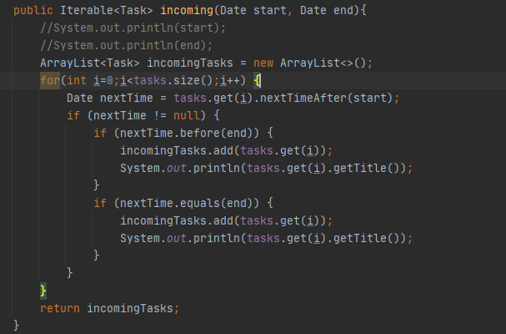
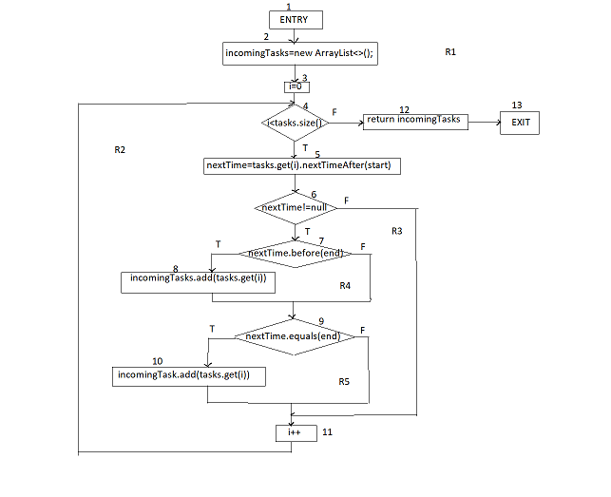
Line No. | Source code |  | Se va insera CFG asociat codului sursa testat (poza, diagrama, etc.). | CC1 = No. of regions =5 |  | …
Req02_L01 | … |  |  | CC2 = Edges - Nodes + 2 =16-13+2=3+2=5 |  | …
Req02_L02 | … |  | <Req02 CFG > | CC3 = No. of Conditions + 1 =4+1=5 |  | …
Req02_L03 | …
... | …
.. | … |  |  | F02. Individual Paths
... | …
 |  |  |  | Path No. | Path
 |  |  |  | F02_P01 | 1 - 2-3-4(F)-13
 |  |  |  | F02_P02 | 1 - 2-3-4(T)-5-6(F)-11-4(F)-12-13
 |  |  |  | F02_P03 | 1-2-3-4(T)-5-6(T)-7(F)-9(F)-11-4(F)-12-12
 |  |  |  | F02-P04 | 1-2-3-4(T)-5-6(T)-7(7)-8-9(T)-10-11-4(F)-12-13
 |  |  |  | .. | …
 |  |  |  | ... | …

